Chi tiết địa chất
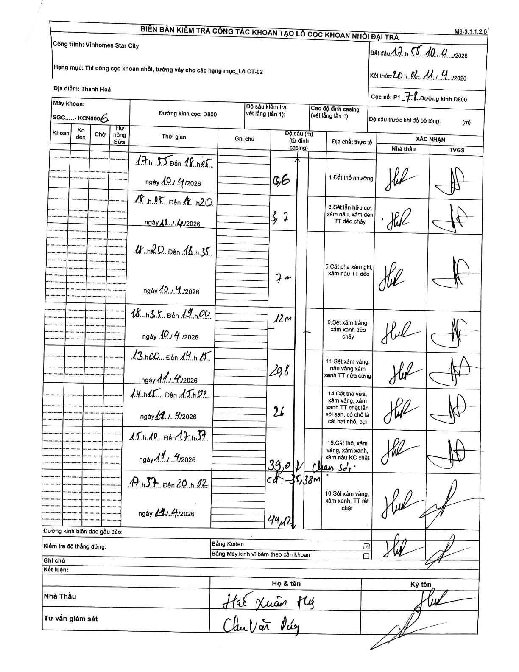
Dự án | Star City Thanh Hóa
Hạng mục | Thi công cọc khoan nhồi, tường vây cho các hạng mục_Lô CT-02
Tên bộ phận | Thanh Hoá
Số hiệu cọc | P1_78
Tên Máy khoan | SGC-KCN0006
Đường kính | D800
Bắt đầu thi công | 17:55 10/04/2026
Kết thúc thi công | 20:02 11/04/2026

Địa chất TT | Đường kính | Mô tả lớp thiết kế | Từ (h) | Đến (h) | Cao độ từ | Cao độ đến | T.Gian (h) | Dài (m) | V (m/h) | Ghi chú
1. Đất thổ nhưỡng | D800 | Đất thổ nhưỡng | 17:55 10/04/2026 | 18:05 10/04/2026 | 0 | -0.6 | 0.17 | 0.6 | 3.6
2 | D800 | Sét lẫn hữu cơ, xám nâu, xám đen TT dẻo chảy | 18:05 10/04/2026 | 18:20 10/04/2026 | -0.6 | -3.7 | 0.25 | 3.1 | 12.4
3 | D800 | Cát pha xám ghi, xám nâu TT dẻo | 18:20 10/04/2026 | 18:35 10/04/2026 | -3.7 | -7 | 0.25 | 3.3 | 13.2
4 | D800 | Sét xám trắng, xám xanh dẻo chảy | 18:35 10/04/2026 | 19:00 10/04/2026 | -7 | -12 | 0.42 | 5 | 12
5 | D800 | Sét xám vàng, nâu vàng xám xanh TT nửa cứng | 13:00 11/04/2026 | 14:15 11/04/2026 | -12 | -20.8 | 1.25 | 8.8 | 7.04
6 | D800 | Cát thô vừa, xám vàng, xám xanh TT chặt lẫn sỏi sạn, có chỗ là cát hạt nhỏ, bụi | 14:15 11/04/2026 | 15:10 11/04/2026 | -20.8 | -26 | 0.92 | 5.2 | 5.67
7 | D800 | Cát thô, xám vàng, xám xanh, xám nâu KC chặt. Chạm sỏi: cd: -35,38m | 15:10 11/04/2026 | 17:37 11/04/2026 | -26 | -39 | 2.45 | 13 | 5.31
8 | D800 | Sỏi xám vàng, xám xanh, TT rất chặt | 17:37 11/04/2026 | 20:02 11/04/2026 | -39 | -44.12 | 2.42 | 5.12 | 2.12

ẢNH BIÊN BẢN GỐC

